(샘플) 엑셀 정리
신규 거래처 등록 신청서

기안자 | [기안자 자동 입력] |  |  |  |  | 신청 | 승인
소속 | [기안자 부서 자동 입력]
기안일 | [기안일 자동 입력]
문서번호 | [완료후 문서번호 입력]

거래처 구분 |  | □ 매출 ■ 상품권 ■ 기타

거래처 개요
거래처명 | [텍스트] |  | 등록번호 | [숫자] | 법인번호 | [텍스트]
대표자(성명) | [텍스트] |  | 업태 | [텍스트] | 종목 | [텍스트]
[참고 사항]
1. 원하시는 글자 크기나 기타 사항은 메모로 적어주시기 바랍니다.
2. 전자결재 양식 제작을 요청 하신 후에는 양식을 변경하실 수 없습니다.
3. 수정사항이 있으면 담당자에게 말씀해주시기 바랍니다.
( 작업 완료 1주일 후 또는 최종 컨펌 후에는 직접 양식을 수정하셔야 합니다. )
사업소재지 | [텍스트]
Tax담당자 | [텍스트] |  | 연락처 | [텍스트] | 이메일 | [텍스트]
기업구분 | ● 소기업 ○ 중·소기업 ○ 대기업
자본금 | [통화] |  | 매출액 | [통화] | 영업이익 | [통화]

이하생략

전자결재 양식 제작/수정 요구사항 정리 샘플입니다.

(샘플) 캡처본
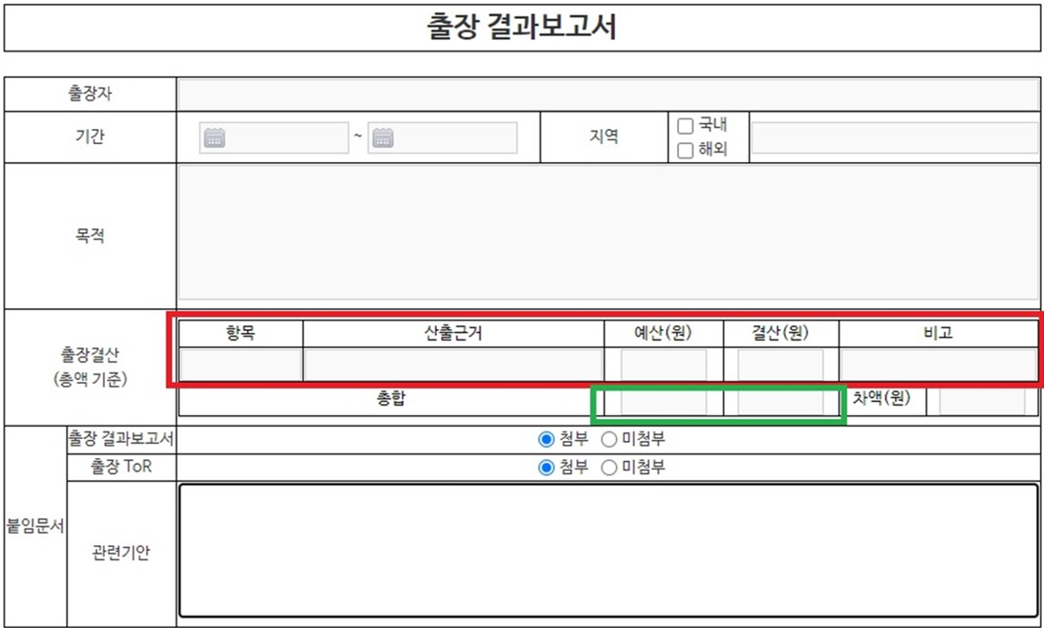

[요청 사항]
1) 빨간 박스: 10줄 입력할 수 있도록 제작 부탁드립니다.
2) 초록 박스: 각 항목의 합계가 나오게 부탁드립니다.

전자결재 양식 제작/수정 요구사항 정리 샘플입니다.

